材料及结果
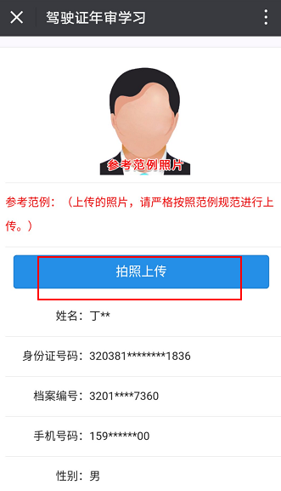
第一步 | 用户关注“南京公安”微信公众号，进入微服务-交管服务-驾驶证年审学习，进行注册
序号 | 元素名称 | 元素说明
1 | 人脸信息
2 | 视频数字比对
3 | 个人照片
4 | 姓名
5 | 身份证号码 | 18位身份证号码
6 | 手机号码 | 11位手机号码
7 | 性别
8 | 准驾车型
9 | 审验类型

第二步 | 注册通过后，进入微服务-交管服务-驾驶证年审学习
序号 | 元素名称 | 元素说明
1 | 阅读须知

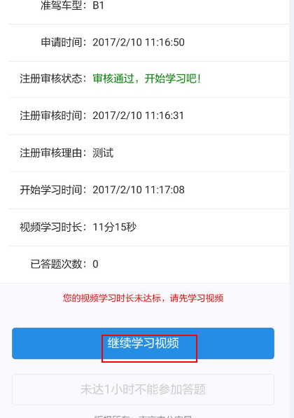
第三步 | 人脸对比认证，记住数字点击开始对比，录制视频，匀速读出数字
序号 | 元素名称 | 元素说明
1 | 人脸信息
2 | 比对数字

第四步 | 对比通过，进入学习页面，点击“开始学习”
序号 | 元素名称 | 元素说明
1 | 准驾车型
2 | 申请时间
3 | 注册审核状态
4 | 注册审核时间
5 | 开始学习时间
6 | 视频学习时长
7 | 已答题次数

第五步 | 视频学习
序号 | 元素名称 | 元素说明
1 | 视频列表

第六步 | 视频学习满一小时后进行答题
序号 | 元素名称 | 元素说明
1 | 详细题目内容
2 | 提交审核

线上办理流程
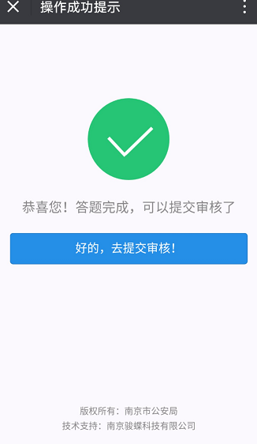
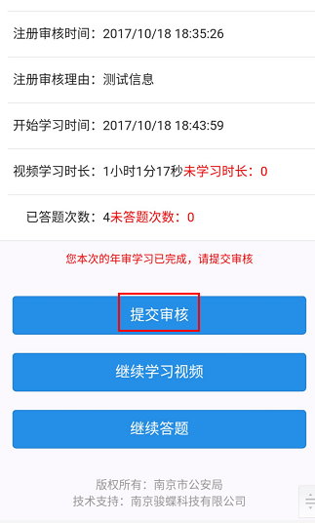
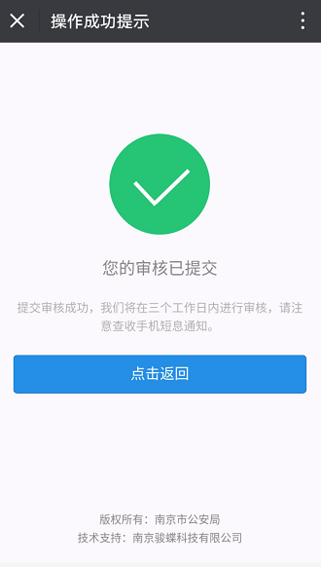
操作步骤 | 步骤名称 | 是否必须步骤 | 步骤描述
第一步 | 注册申请 | 是 | 用户关注“南京公安”微信公众号，进入微服务-交管服务-驾驶证年审学习，点击进入，人脸对比认证，记住数字点击开始对比，录制视频，匀速读出数字，提交，对比后，提示注册申请，点击“拍照上传”，上传个人照片后点击“确认申请”，等待1-3个工作日审核，通过后公众号将会发送业务办理通知
第二步 | 开始学习 | 是 | 注册通过后，进入微服务-交管服务-驾驶证年审学习，阅读须知后点击“开始学习”进入
第三步 | 人脸对比 | 是 | 记住数字点击开始对比，录制视频，匀速读出数字，提交
第四步 | 对比结果 | 是 | 系统给出对比结果，对比失败点击"返回"重新对比认证，对比通过，进入学习页面，点击“开始学习”
第五步 | 视频学习 | 是 | 点击“开始学习视频”，进入视频列表，选择视频点击播放，观看完毕，点击返回学习其他视频，注意：观看过程不可快进，否则观看无效，立即返回，须重新对比认证进入学习
第六步 | 开始答题 | 是 | 满足1小时视频学习后才能开始答题，点击答题，进入答题界面开始答题，选择正确答案后，可点击“下一题”，选择错误，出现正确答案提示，5秒后才能点击下一题
第七步 | 提交审核 | 是 | 须完成答题和视频学习后将出现审核按钮，点击“提交审核”，将在三个工作日内进行审核并发送通知短信

第一步
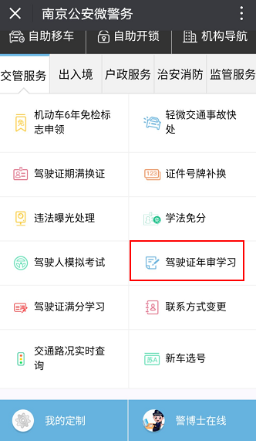
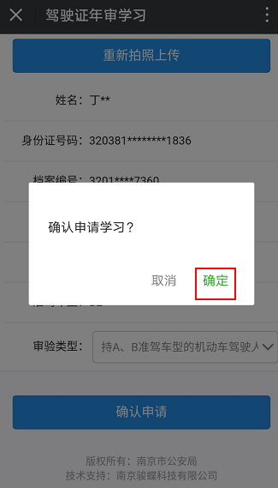
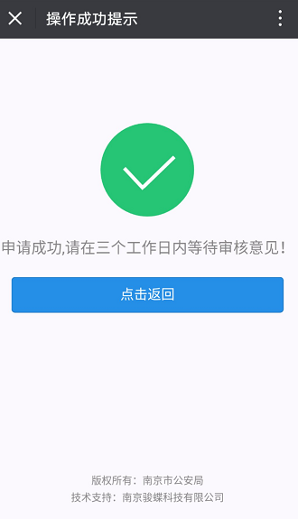
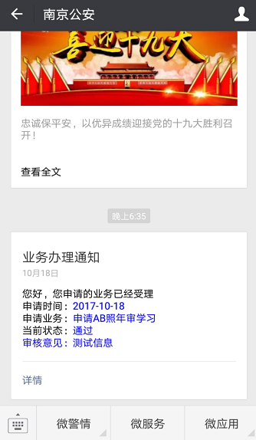

第二步
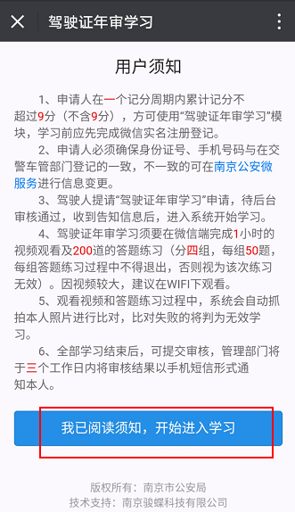

第三步
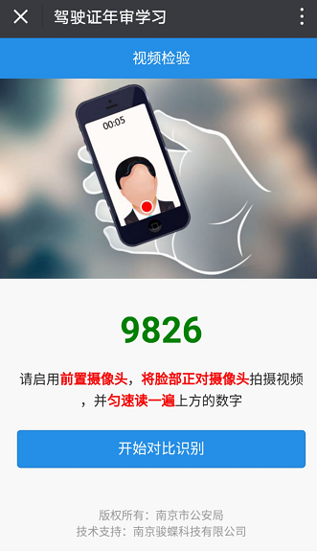

第四步
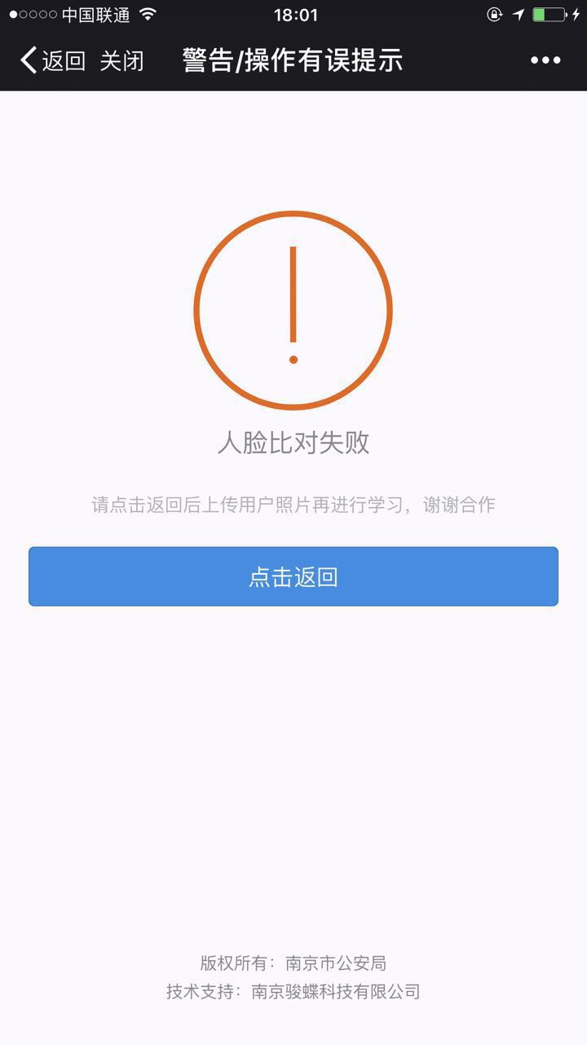
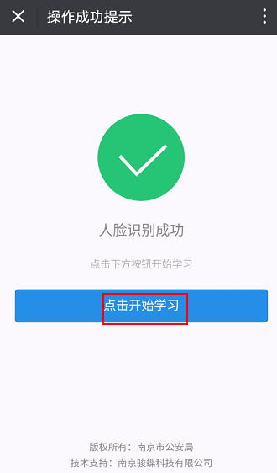

第五步
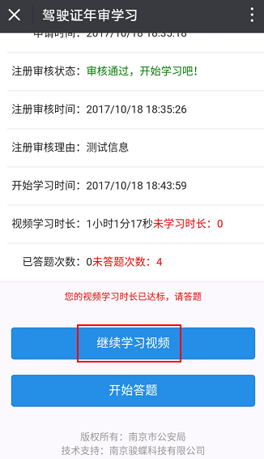
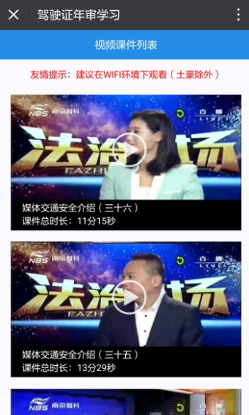
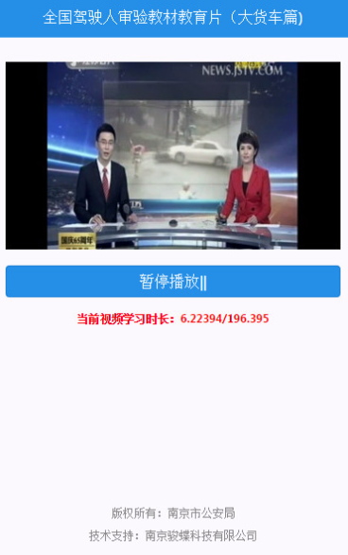

第六步
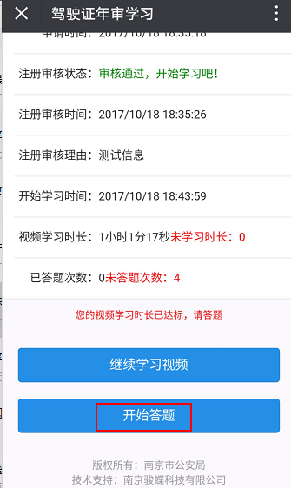
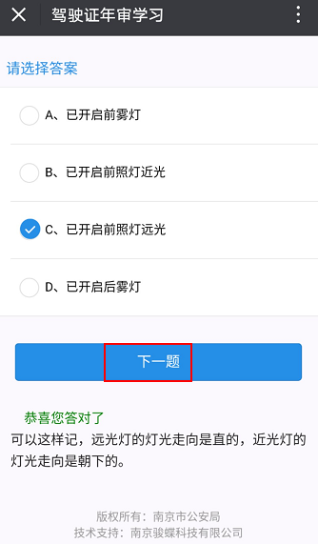
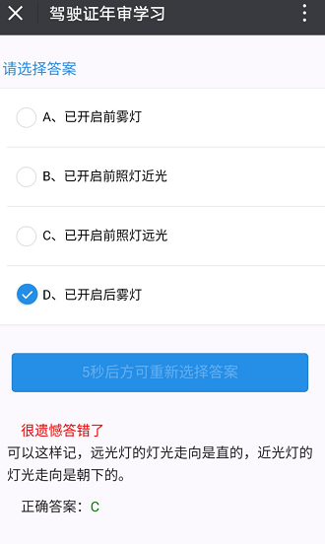
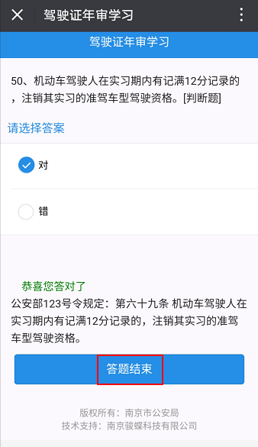

第七步

